reporte 2025
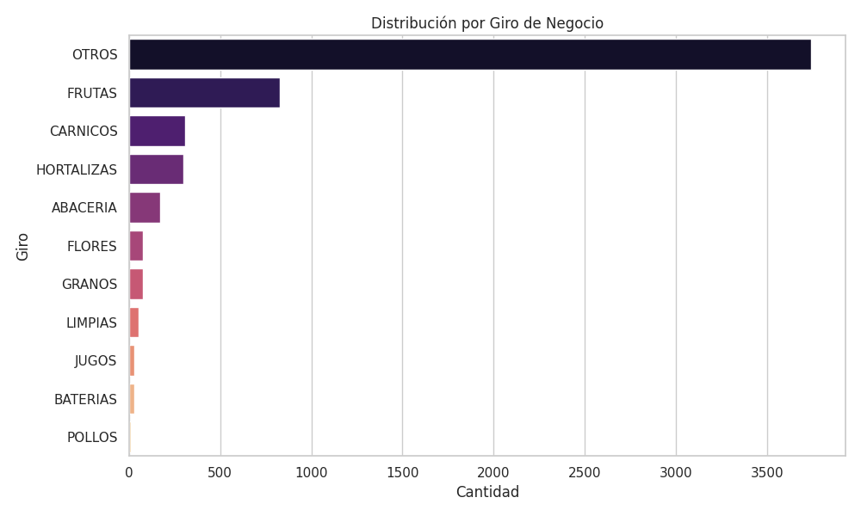
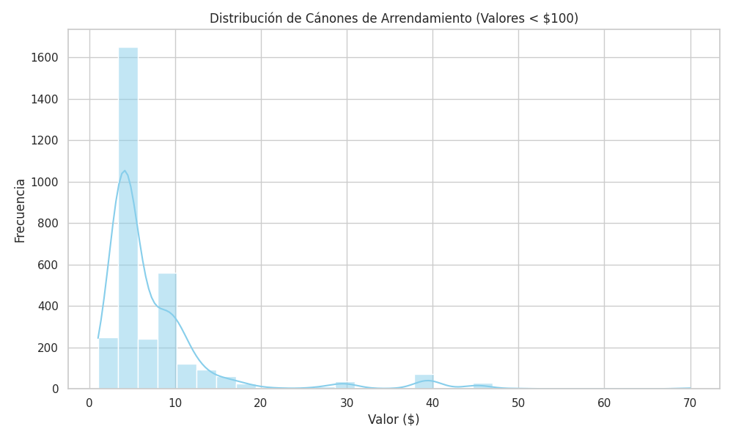
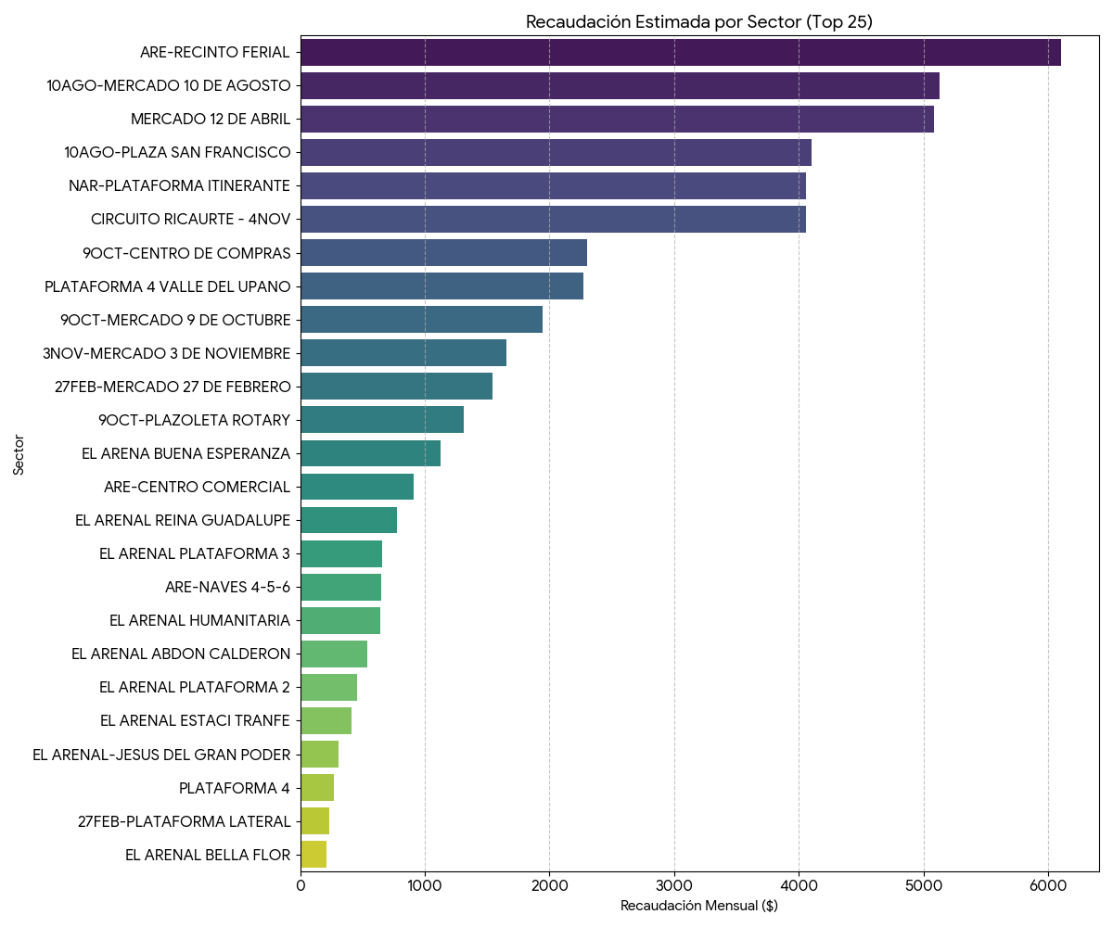


 |  |  | 4/6/2026 |  | GENERADO POR: | IVÁN POVEDA

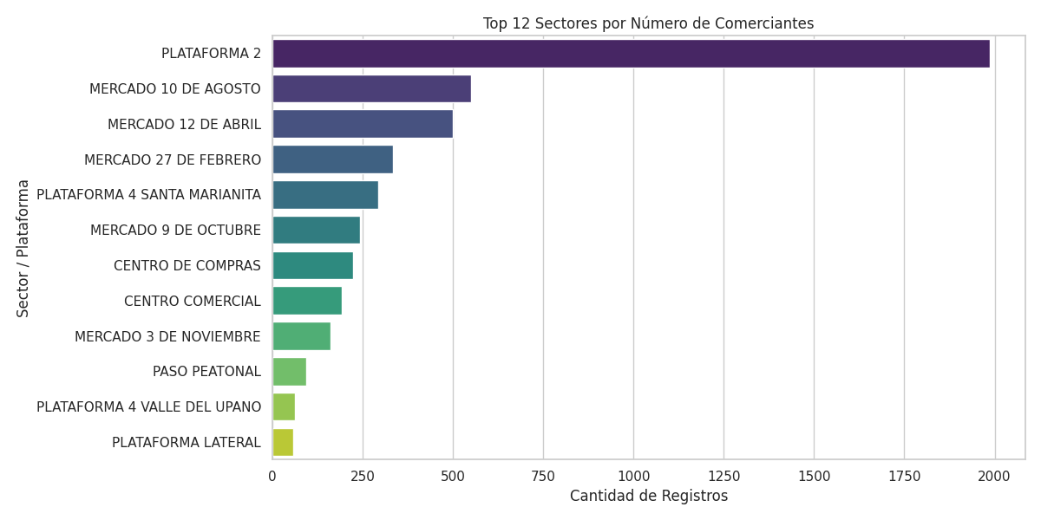
ENTIDAD | INSPECCIONES | CONTRATOS FIRMADOS | ADJUDICACIONES | CONVENIOS | INSPECCIONES | CONTRATOS FIRMADOS | ADJUDICACIONES | CONVENIOS | TOTAL
M. 12 DE ABRIL | 236 | 173 | 60 |  | 3766 | 2197 | 425 | 3 | 2200
M. 10 DE AGOSTO | 283 | 181 | 24
M. 3 DE NOVIEMBRE | 65 | 56 | 19
M, 4 DE NOVIEMBRE | 236 | 229 | 236
M. 9 DE OCTUBRE | 131 | 78 | 34
M. 27 DE FEBRERO | 149 | 160 | 11
C.C. 9 DE OCTUBRE | 86 | 67 | 10
P. SAN FRANCISCO | 36 | 37 | 4
P. FLORES | 14 | 6 | 0
P. ROTARY | 50 | 35 | 7
P. SANTA ANA | 7 | 7 | 0
P. NARANCAY | 180 | 92 | 5
P. RECINTO FERIAL | 559 | 489 | 7
M. EL ARENAL | 730 | 580 | 8
P. QUINTA CHICA | 6 | 7 | 0
P. EL CEBOLLAR | 54 | 0 | 0
P. MIRAFLORES | 562 | 0 | 0
P. TOTORACOCHA | 382 | 0 | 0 | 1
CALLEJON ARTESANAL | 25 | 1 | 0 | 1
APA | 314 | 1 | 0 | 1

2023-2027
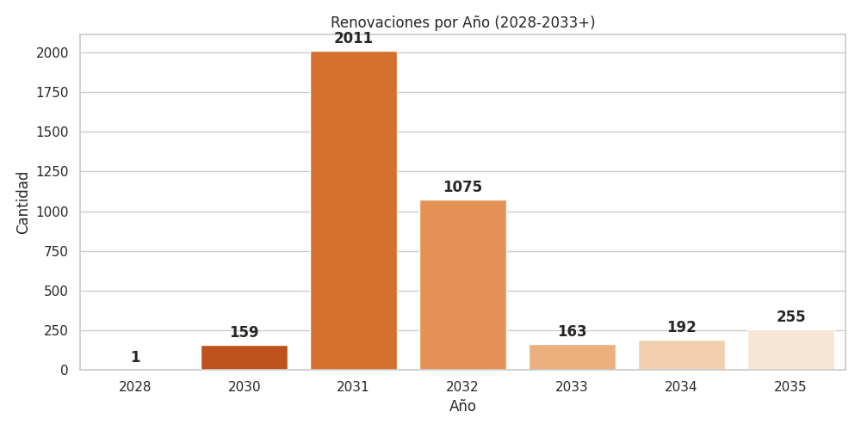
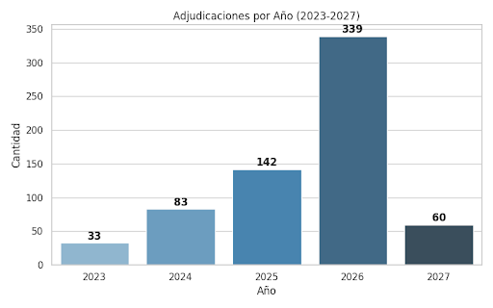

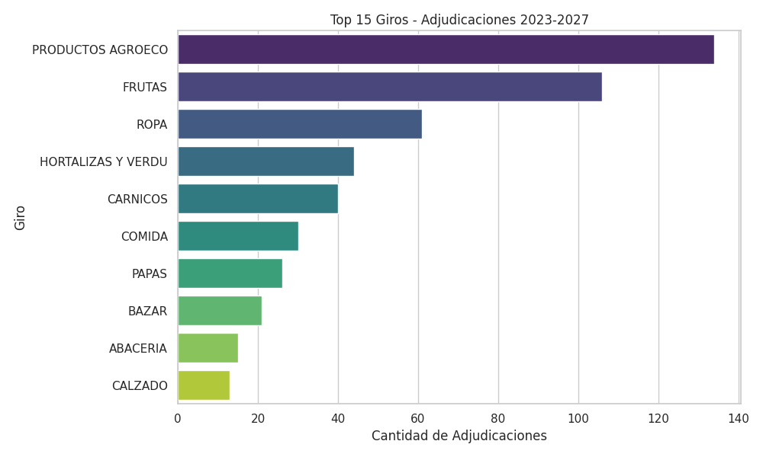
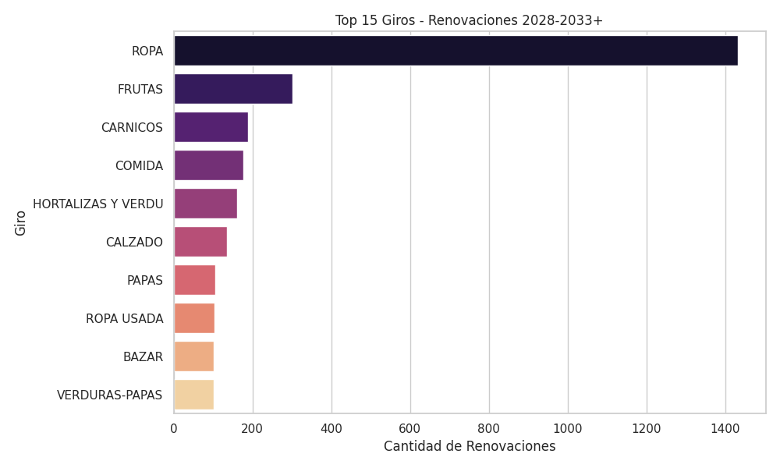
TABLA FINAL PLAN DE RENOVACIONES Y ADJUDICACIONES 2023-2027 CON UNA TENTATIVA POBLACIÓN DE 14413 RENOVACIONES Y ADJUDICACIONES

Caducidad
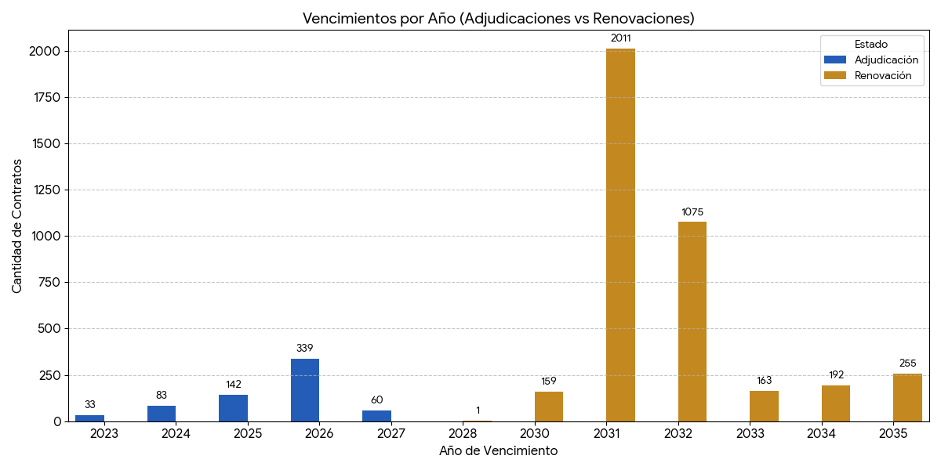

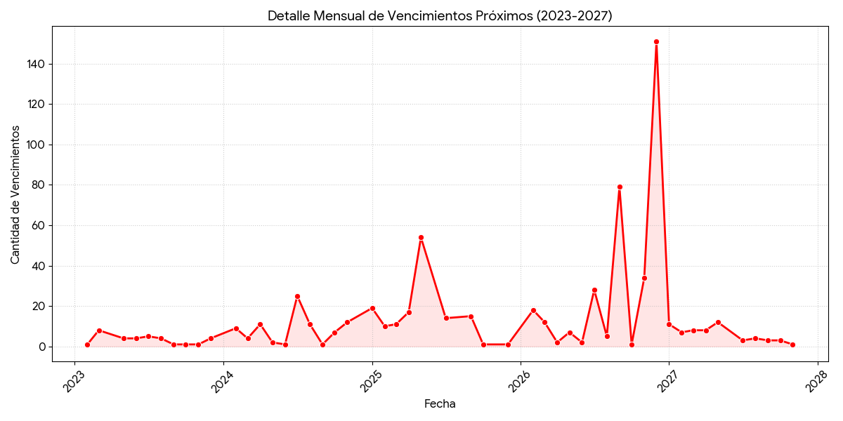

Cartera
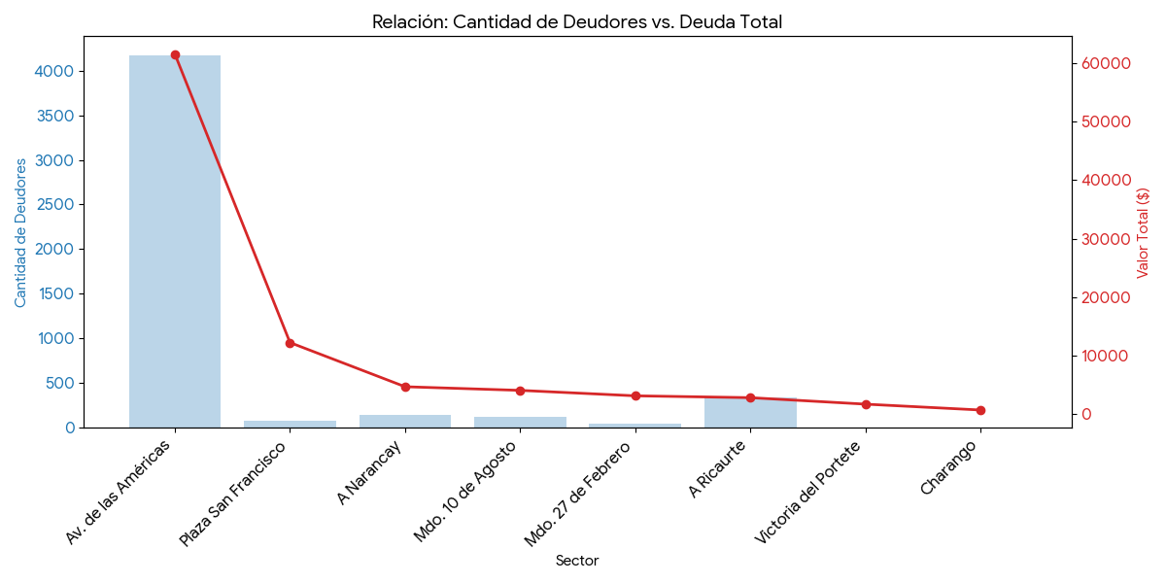
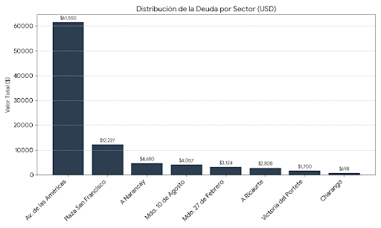
CARTERA CONCESIONES |  |  |  | CARTERA ARRIENDOS
Sector Administrativo | Total Deudores | Total Valor Adeudado ($) | Estado de Gestión | Sector | Monto Adeudado | % del Total
Av. de las Américas (El Arenal)R. Ferial | 4.175 | $61,549.69 | Crítico - Acción Inmediata | Gran Colombia | $54,106.65 | 37.3%
Plaza San Francisco | 76 | $12,226.78 | Alto Riesgo - Coactiva | Arriendos Ocasionales Fuera del C.H. | $48,331.66 | 33.3%
A Narancay | 143 | $4,680.00 | Seguimiento Preventivo | Comercios Centro Histórico | $22,380.51 | 15.4%
Mdo. 10 de Agosto | 118 | $4,057.25 | Gestión de Campo | Parques Lineales | $5,170.00 | 3.6%
Mdo. 27 de Febrero | 45 | $3,124.50 | Gestión de Campo | Otros Sectores | $15,051.41 | 10.4%
A Ricaurte | 338 | $2,807.57 | Bajo Seguimiento
Otros Sectores | 3 | $697.50 | Normal
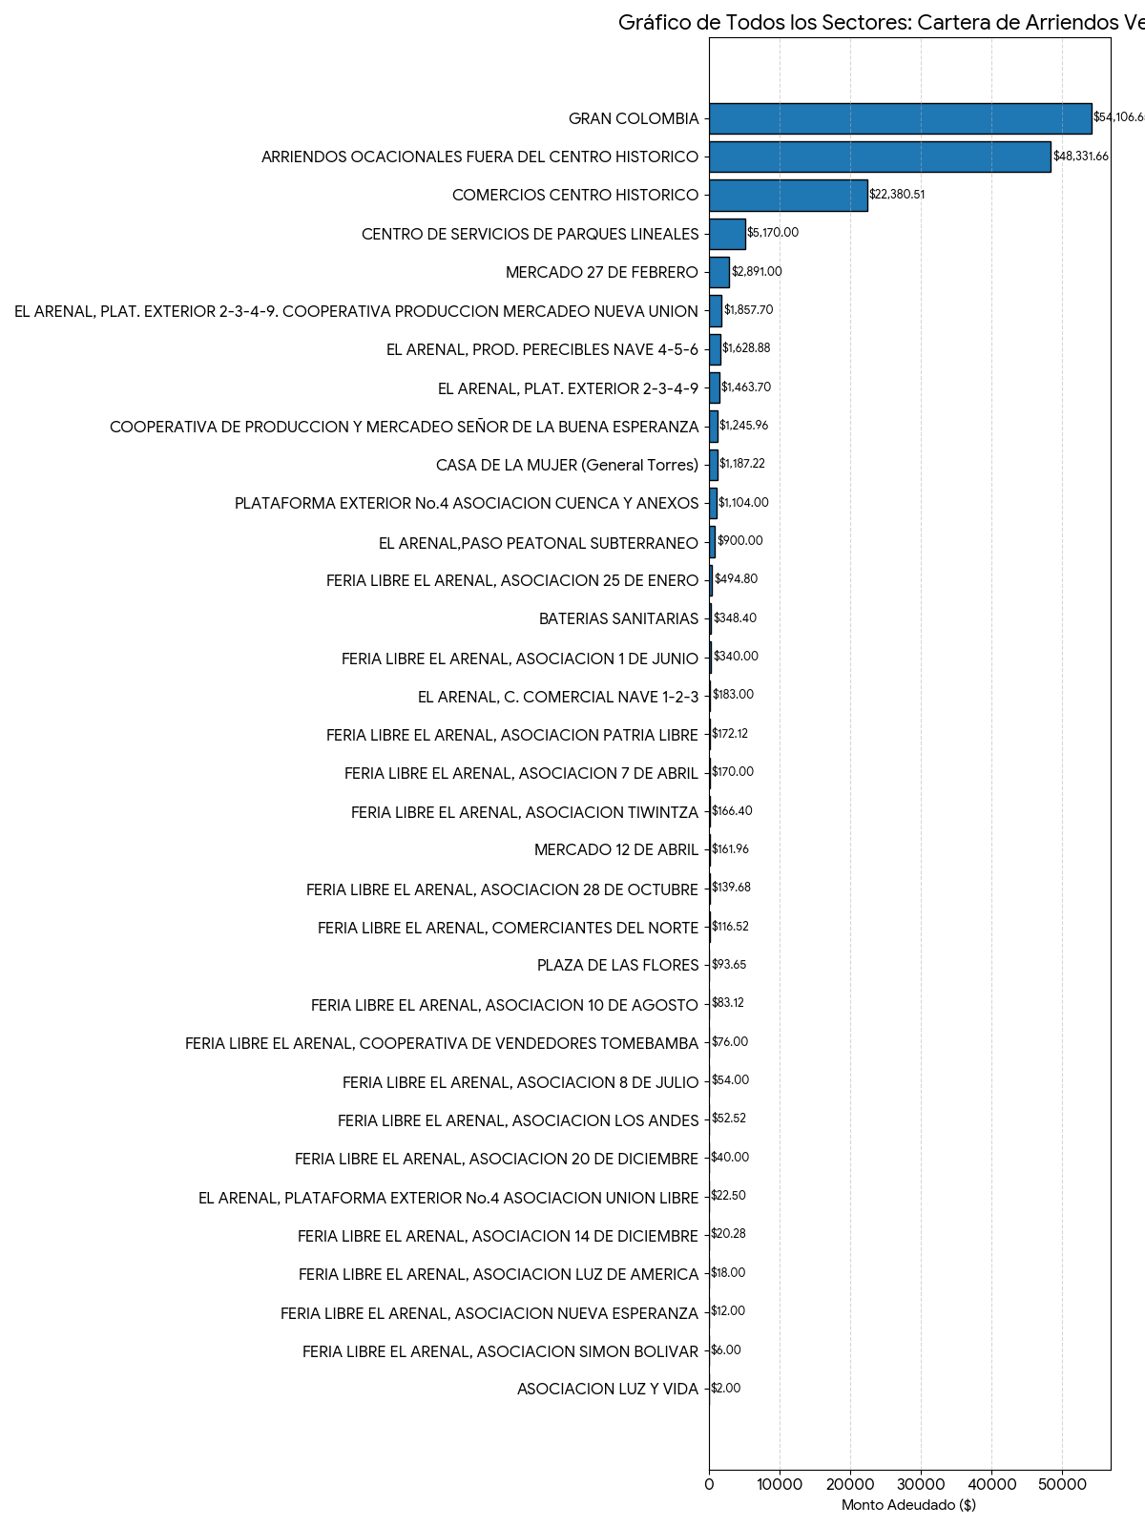
TOTAL CONSOLIDADO | 728 | $90,843.29

GASTOS VS INGRESOS 2026
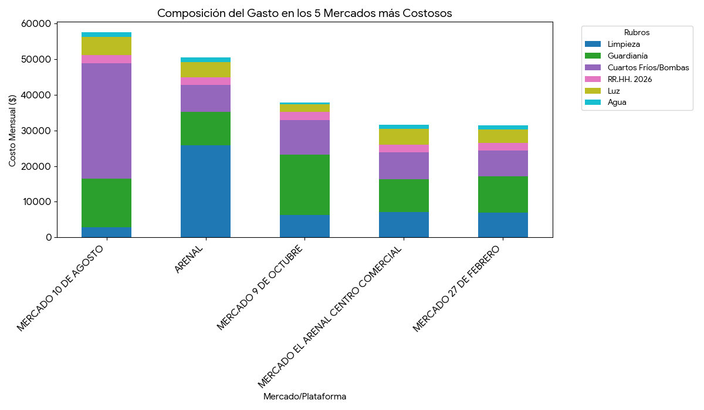
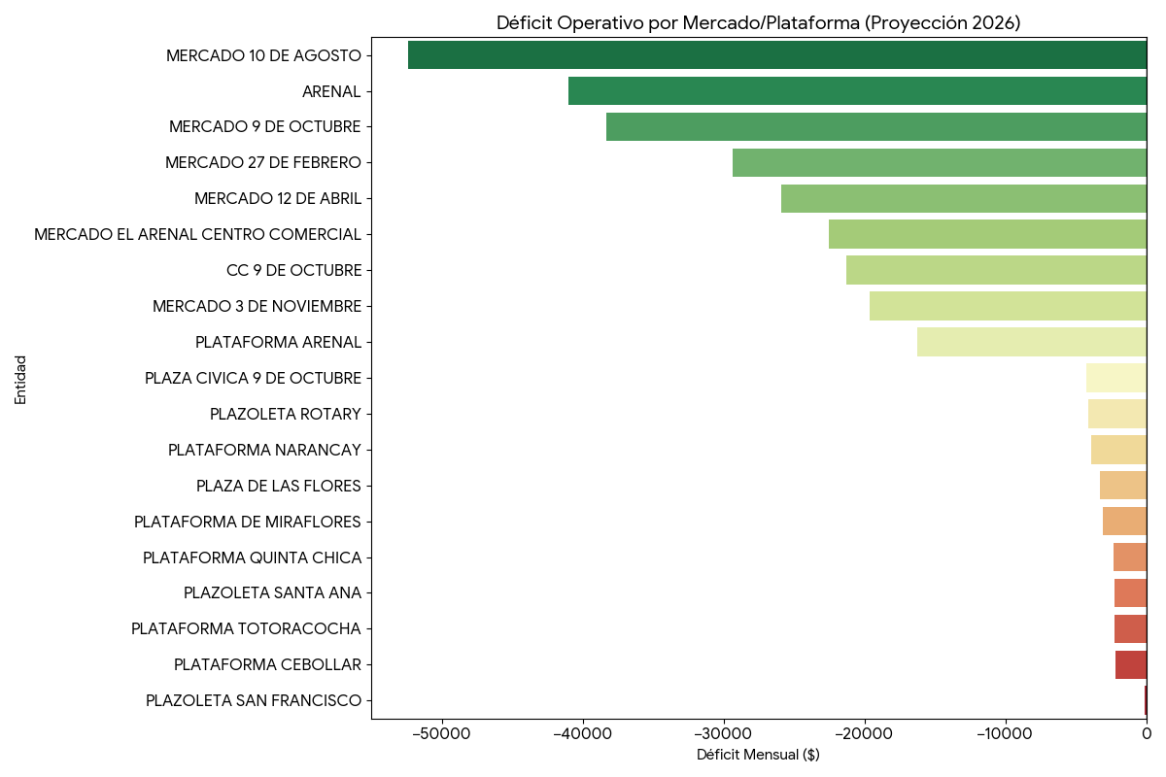
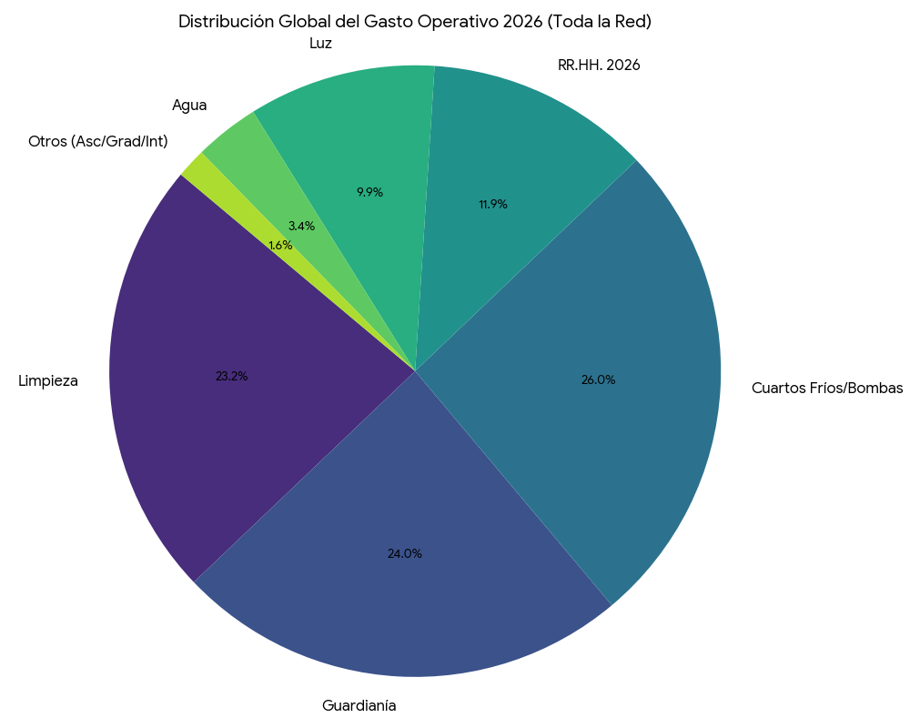
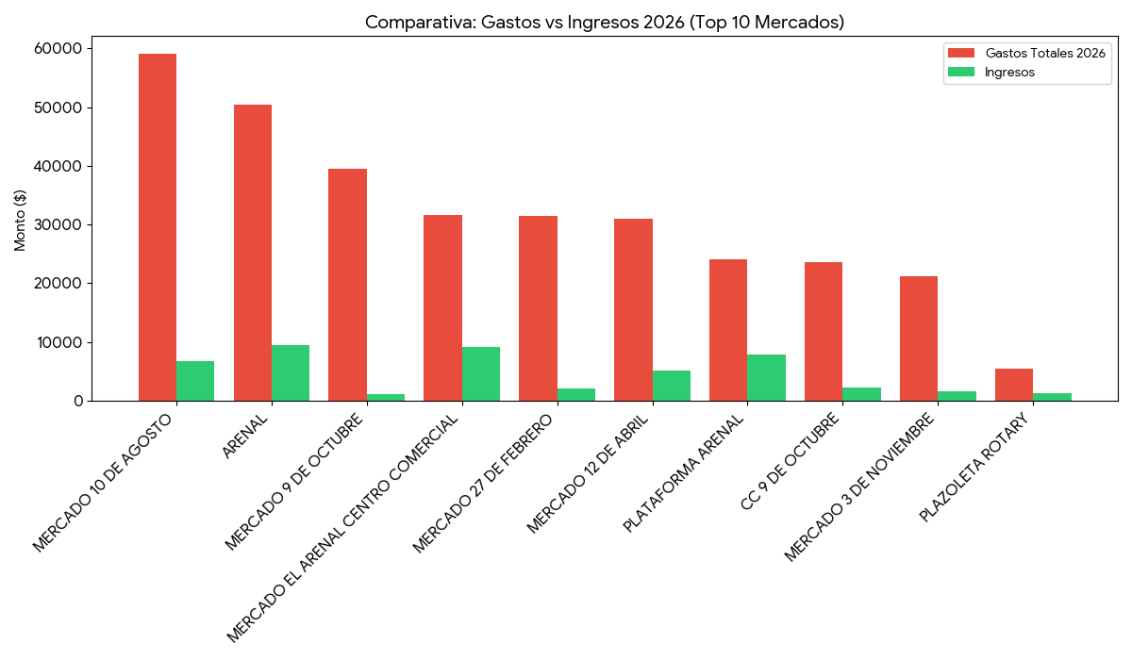
Mercado/Plataforma | Limpieza | Guardianía | Cuartos Fríos/Bombas | RR.HH. 2026 | Luz | Agua | Ascensor | Gradas | Int./Telf. | Total Gastos 2026 | Ingresos | Balance
M. 10 de Agosto | $2,841 | $13,557 | $32,500 | $2,168 | $5,091 | $1,410 | $720 | $830 | $61 | **$59,180** | $6,780 | **-$52,400**
Arenal | $25,885 | $9,315 | $7,500 | $2,168 | $4,360 | $1,208 | $0 | $0 | $58 | **$50,496** | $9,450 | **-$41,046**
M. 9 de Octubre | $6,304 | $16,916 | $9,750 | $2,168 | $2,143 | $593 | $1,500 | $0 | $61 | **$39,437** | $1,097 | **-$38,340**
M. Arenal C.C. | $7,059 | $9,315 | $7,500 | $2,168 | $4,360 | $1,208 | $0 | $0 | $45 | **$31,657** | $9,084 | **-$22,572**
M. 27 de Febrero | $6,966 | $10,149 | $7,200 | $2,168 | $3,863 | $1,070 | $0 | $0 | $61 | **$31,479** | $2,094 | **-$29,385**
M. 12 de Abril | $10,449 | $3,250 | $8,700 | $2,168 | $4,411 | $1,256 | $720 | $0 | $63 | **$31,018** | $5,096 | **-$25,921**
Plataforma Arenal | $7,059 | $9,315 | $0 | $2,168 | $4,360 | $1,208 | $0 | $0 | $45 | **$24,157** | $7,871 | **-$16,286**
C.C. 9 de Octubre | $2,101 | $6,766 | $9,600 | $2,168 | $1,728 | $478 | $720 | $0 | $45 | **$23,609** | $2,294 | **-$21,315**
M. 3 de Noviembre | $4,736 | $4,724 | $7,500 | $2,168 | $1,439 | $398 | $240 | $0 | $60 | **$21,266** | $1,657 | **-$19,609**
P. Rotary | $2,101 | $0 | $0 | $2,168 | $860 | $238 | $0 | $0 | $45 | **$5,413** | $1,314 | **-$4,099**
P. Narancay | $1,161 | $0 | $0 | $2,168 | $303 | $832 | $0 | $0 | $45 | **$4,510** | $593 | **-$3,916**
P. San Francisco | $947 | $0 | $0 | $2,168 | $813 | $225 | $0 | $0 | $45 | **$4,199** | $4,100 | **-$99**
Plaza de las Flores | $947 | $0 | $0 | $2,168 | $195 | $54 | $0 | $0 | $45 | **$3,410** | $134 | **-$3,276**
P. Miraflores | $0 | $0 | $0 | $2,168 | $48 | $1,217 | $0 | $0 | $0 | **$3,434** | $324 | **-$3,110**
P. Santa Ana | $0 | $0 | $0 | $2,168 | $203 | $56 | $0 | $0 | $45 | **$2,473** | $204 | **-$2,268**
TOTALES GENERALES | $80,662 | $83,312 | $90,250 | $41,202 | $34,386 | $11,905 | $3,900 | $830 | $724 | $347,172 | $52,551 | -$294,620

